유닛 생산
유닛 생산 |  | 공격 사거리 타입

훈련된 양 유닛은 해당 건물 입구에서 생성됩니다. |  | 원거리 > 중거리 > 근거리

행동 로직
1. 양 유닛은 왼쪽에서 오른쪽으로 움직입니다.
 | 1-1. 플레이어가 벽을 세워 집결지가 있다면 집결지까지 이동합니다.
 | 1-2. 유닛들은 집결지에서 공격 사거리 타입이 높을수록 낮은 유닛들보다 뒤에 있습니다.
 | 1-3. 벽과 타입들 사이의 거리는 0.5 타일입니다.
2. 유닛은 이동 중 사거리안에 적 유닛이 들어오면 죽을 때까지 공격합니다.
 | 2-1. 투사체가 날아가는 도중 유닛이 죽을 경우 투사체는 뒤에 있는 유닛이 맞습니다.
3. 모든 유닛들은 겹쳐질 수 있음
원거리
중거리
근거리

유닛 무기&투사체&특징
이름 | 타입 | 타입(문자열) | 파일 명 | 사용 무기 | 사용 무기 파일명 | 무기 참고 이미지 | 투사체 이름 | 투사체 파일명 | 투사체 참고 이미지 | 투사체 폭발 파일명 | 투사체 폭발 참고 이미지 | 무기 및 투사체 크기 예시 | 특징 | 설명
암살자 | 0 | 근거리 | Unit_Assassin | 대거 | Unit_Assassin_Dagger |  | none | none | none | none | none | 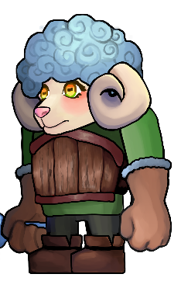 | 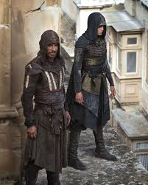 | 허름한 후드망토를 입고 있음
기사 | 0 | 근거리 | Unit_Knight | 검 | Unit_SheepKnight_Sword | 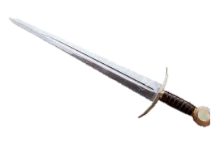 | none | none | none | none | none |  |  | 나무갑옷을 입고 있음
 |  | 근거리 | Unit_Sheep |  | Unit_Sheep
 |  | 근거리 | Unit_Sheep |  | Unit_Sheep
 |  | 근거리 | Unit_Sheep |  | Unit_Sheep
투창병 | 1 | 중거리 | Unit_Spearman | 창 | Unit_Spearman_ Spear |  | 창 | Unit_SheepSpearman_ Spear |  | none | none | 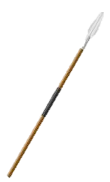 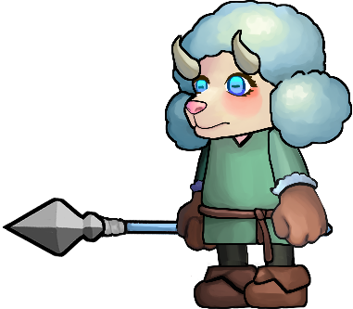
궁수 | 2 | 원거리 | Unit_pArcher | 활 | Unit_Archer_Bow |  | 화상 | Unit_SheepArcher_Arrow |  | none | none | 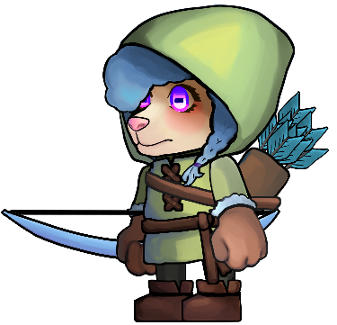 |  | 후드를 입고 있음 화살 1발을 쏨
 |  | 근거리 | Unit_Sheep |  | Unit_Sheep
 |  | 근거리 | Unit_Sheep |  | Unit_Sheep
 |  | 근거리 | Unit_Sheep |  | Unit_Sheep
마법사 | 2 | 원거리 | Unit_Wizard | 완드 | Unit_Wizard_Wand |  | none | Unit_Wizard_Shockwave |  | Unit_Wizard_Shockwave_Hit |  | 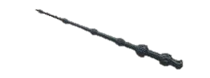 | 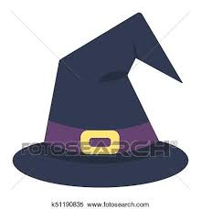 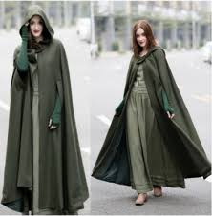 | 마법사 모자를 쓰고 망토를 입고 있음 직격타를 맞은 적은 0.5초 경직
 |  | 근거리 | Unit_Sheep |  | Unit_Sheep
 |  | 근거리 | Unit_Sheep |  | Unit_Sheep
 |  | 근거리 | Unit_Sheep |  | Unit_Sheep
 |  | 근거리 | Unit_Sheep |  | Unit_Sheep
 |  | 근거리 | Unit_Sheep |  | Unit_Sheep
 |  | 근거리 | Unit_Sheep |  | Unit_Sheep
 |  | 근거리 | Unit_Sheep |  | Unit_Sheep

2레벨 유닛 무기&투사체&특징
이름 | 타입 | 타입(문자열) | 파일 명 | 사용 무기 | 사용 무기 파일명 | 무기 참고 이미지 | 투사체 이름 | 투사체 파일명 | 투사체 참고 이미지 | 투사체 폭발 파일명 | 투사체 폭발 참고 이미지 | 무기 및 투사체 크기 예시 | 특징 | 설명
암살자 | 0 | 근거리 | Unit_Assassin | 대거 | Unit_Assassin_Dagger | 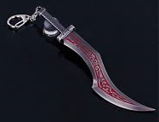 | none | none | none | none | none |  |  | 후드망토를 입고 있음
기사 | 0 | 근거리 | Unit_Knight | 검 | Unit_SheepKnight_Sword | 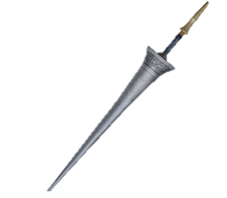 | none | none | none | none | none |  | 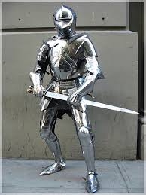 | 철갑옷을 입고 있음
 |  | 근거리 | Unit_Sheep |  | Unit_Sheep
 |  | 근거리 | Unit_Sheep |  | Unit_Sheep
 |  | 근거리 | Unit_Sheep |  | Unit_Sheep
투창병 | 1 | 중거리 | Unit_Spearman | 창 | Unit_Spearman_ Spear | 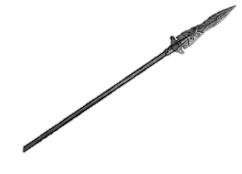 | 창 | Unit_SheepSpearman_ Spear |  | none | none |  | 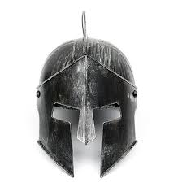 | 철투구를 씀
궁수 | 2 | 원거리 | Unit_pArcher | 활 | Unit_Archer_Bow |  | 화상 | Unit_SheepArcher_Arrow |  | none | none |  |  | 화살 2발을 쏨 외형 변화X
 |  | 근거리 | Unit_Sheep |  | Unit_Sheep
 |  | 근거리 | Unit_Sheep |  | Unit_Sheep
 |  | 근거리 | Unit_Sheep |  | Unit_Sheep
마법사 | 2 | 원거리 | Unit_Wizard | 스태프 | Unit_Wizard_Staff |  | none | Unit_Wizard_Blizzard |  | Unit_Wizard_Blizzard_Hit |  |  | 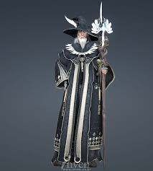 | 로브를 입고 있음 얼어붙은 구름을 소환에 운석을 떨굼 피해를 입은 모든 적 유닛들은 공격 속도가 50% 느려짐
 |  | 근거리 | Unit_Sheep |  | Unit_Sheep
 |  | 근거리 | Unit_Sheep |  | Unit_Sheep
 |  | 근거리 | Unit_Sheep |  | Unit_Sheep
 |  | 근거리 | Unit_Sheep |  | Unit_Sheep
 |  | 근거리 | Unit_Sheep |  | Unit_Sheep
 |  | 근거리 | Unit_Sheep |  | Unit_Sheep
 |  | 근거리 | Unit_Sheep |  | Unit_Sheep

 | <애니메이션>
 | O
 | X

